Foglio1 (2)
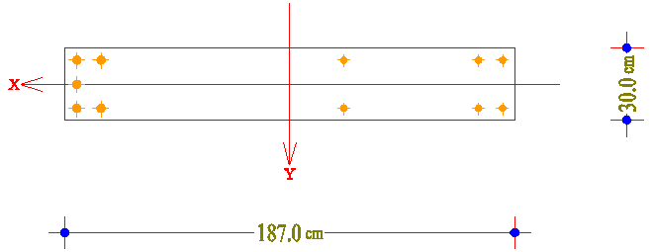
Test gensec

Azioni |  |  | AS |  |  |  | VCASLU |  |  |  | gensec
N (kN) | Mx (kNm) | My (kNm) | coeff. | duttilità x | duttilità y | duttilità xy | coeff. | duttilità x | duttilità y | duttilità xy | coeff. | duttilità x | duttilità y | duttilità xy
0 | 207.93 | 240.79 | 0.93 | 15.2 | 8.12 | 7.73 | 1.091 | 23.75 | - | ? | 1.0799 | ? | ? | ?

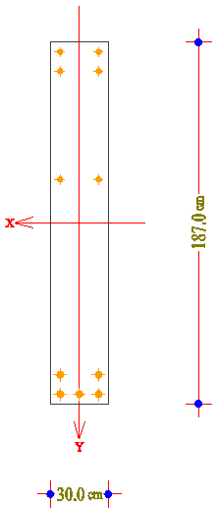
 |  |  |  |  |  | 2fi20 |  | C50/60
 |  |  |  |  |  | 2fi20

 |  |  |  |  |  | 2fi20

 |  |  |  |  |  | 2fi26
 |  |  |  |  |  | 3fi26

Azioni |  |  | AS |  |  |  | VCASLU |  |  |  | gensec
N (kN) | Mx (kNm) | My (kNm) | coeff. | duttilità x | duttilità y | duttilità xy | coeff. | duttilità x | duttilità y | duttilità xy | coeff. | duttilità x | duttilità y | duttilità xy
0 | 240.79 | 207.93 | 0.93 | 8.12 | 15.2 | 7.73 | 0.7174 | - | 7.888 | ? | 1.0471 | ? | ? | ?

